상품제안서
삼색 비치볼 분홍 38cm~40cm | 상품코드: F27342

 |  |  |  |  |  |  | 02-412-0044 | www.easy1.co.kr
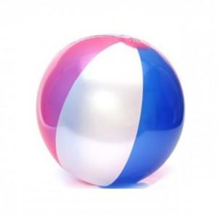

【상세/제작정보】 | 기본수량 미만 인쇄시 비용 추가. 개별opp포함,종이케이스 인쇄는 별도문의

【인쇄/포장옵션】 | 실크, 전사인쇄 / 포장불가능

【공급단가】 | 수량 | 100~ | 300~ | 500~ | 1,000~ | 3,000~
*VAT별도 | 단가 | 1,800원 | 1,770원 | 1,720원 | 1,690원 | 1,650원

【상품 URL】 | https://dev.easy1.co.kr:443/src/goods_detail.php?gdno=27342

